nacional_consolidado-1912&1851
...
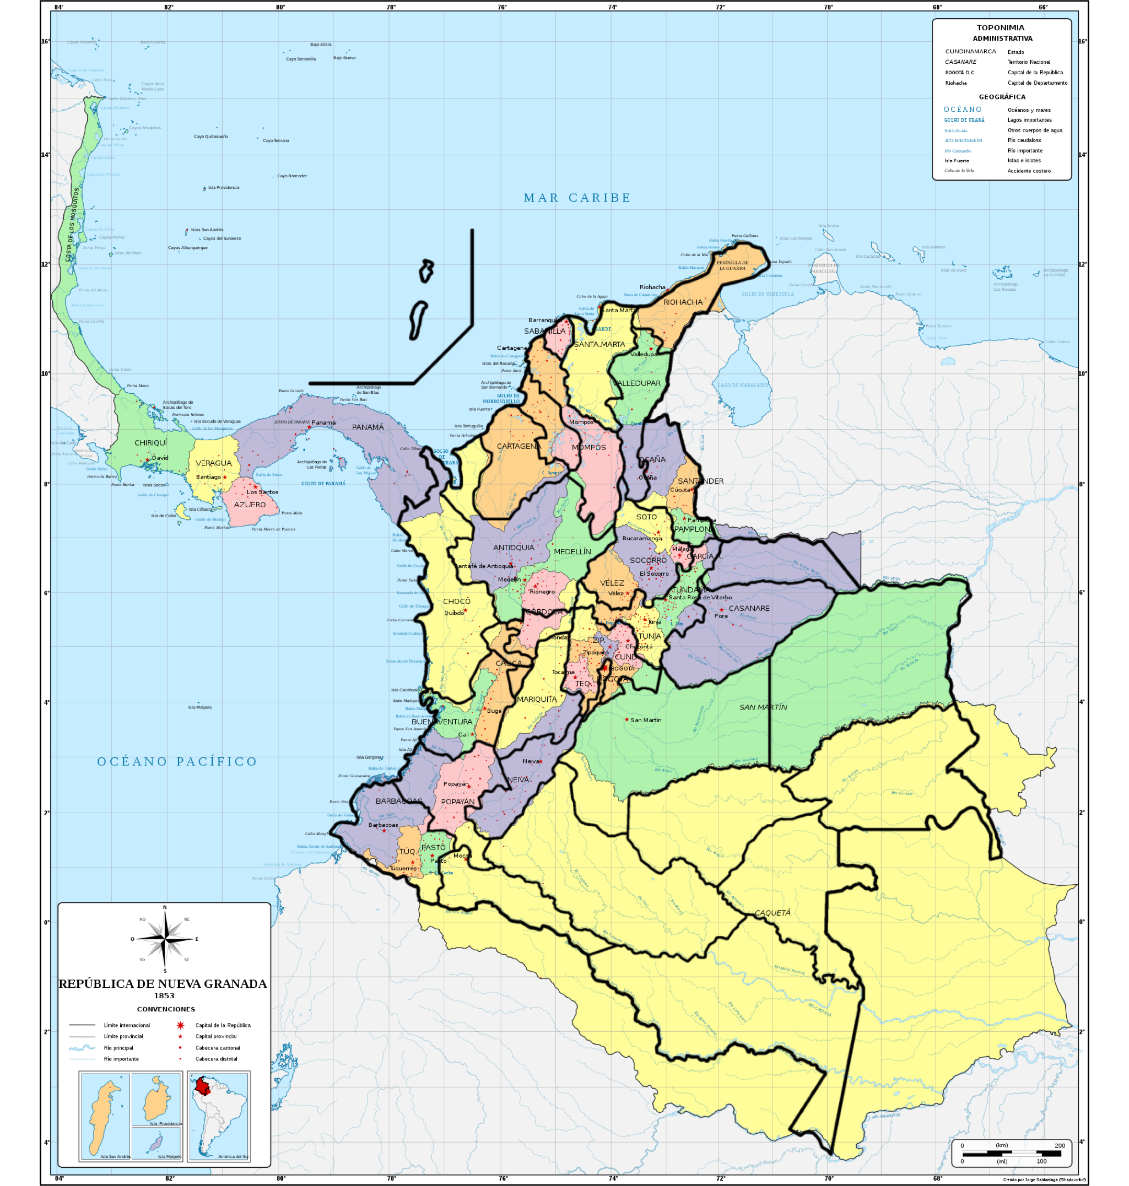
...
Provincias |  |  |  | Extranjeros
Caquetá
Sin datos |  |  |  |  | Amazonas
Antioquia | Medellin | Cordova
10 | 34 | 18 |  | 62 | Antioquia
Casanare
79 |  |  |  | 79 | Arauca
Sabanilla
Sin datos |  |  |  | 0 | atlántico
Bogota | Tequedama | Cundinamarca | Zipaquira
157 | Sin datos | Sin datos | Sin datos | 157 | Bogota
Cartagena | Mompos
Vacio | 22 |  |  | 22 | Bolivar
Tundama | Tunja
3 | 6 |  |  | 9 | Boyaca
Cordova
18 |  |  |  | 18 | Caldas
Caqueta
Sin datos |  |  |  | 0 | caqueta
Casanare
79 |  |  |  | 79 | Casanare
Popayan | Barbacoas
11 | 21 |  |  | 32 | Cuaca
Valledupar | Ocaña
11 |  |  |  | 11 | Cesar
Choco
10 |  |  |  | 10 | Choco
Cartagena
Vacio |  |  |  | 0 | Cordoba
Bogota | Tequedama | Cundinamarca | Zipaquira
157 | Sin datos | Sin datos | Sin datos | 157 | Cundinamarca
Caqueta
Sin datos |  |  |  | 0 | Guainia
Caqueta
Sin datos |  |  |  | 0 | Guaviare
Neiva
6 |  |  |  | 6 | Huila
Riohacha
110 |  |  |  | 110 | La guajira
Santa Marta
62 |  |  |  | 62 | Magdalena
San Martin
Sin datos |  |  |  | 0 | Meta
Barbacoas | Túquerres | Pasto
21 | 32 | Vacio |  | 53 | Nariño
Ocaña | Santander | Pamplona
Vacio | 456 | 0 |  | 456 | Norte de Santander
Caqueta
Sin datos |  |  |  | 0 | Putumayo
Cauca
Vacio |  |  |  | 0 | Quindio
Cauca
Vacio |  |  |  | 0 | Risaralda
Soto | Socorro | Vélez
12 | Vacio | Vacio |  | 12 | Santander
Cartagena | Mompos
Vacio | 22 |  |  | 22 | Sucre
Mariquita | Neiva
70 | 6 |  |  | 76 | Tolima
Cauca | Buenaventura
Vacio | 15 |  |  | 15 | Valle
Caqueta
Sin datos |  |  |  | 0 | Vaupes
San Martin
Sin datos |  |  |  | 0 | Vichada

analfabetismo_masculino-1912
...
ano_id | Departamento | Sabe_leer | No_sabe_leer | tasa_sabeleer | tasa_noleer | nacionales_xx | extranjeros_xx | extranjeros_xix
1912_12 | N. de Santander | 25351 | 74131 | 0.2548300195 | 74.5% | #N/A | #N/A | #N/A
1912_4 | Bolívar | 45418 | 159662 | 0.22146479423 | 77.9% | 158963 | 1751 | 22
1912_13 | Huila | 15481 | 58208 | 0.21008563015 | 79.0% | 71356 | 37 | 6
1912_11 | Cauca | 21344 | 82124 | 0.20628600147 | 79.4% | 98246 | 88 | 11
1912_9 | Tolima | 26175 | 110016 | 0.19219331674 | 80.8% | 245308 | 188 | 70
1912_3 | Boyacá | 46486 | 230065 | 0.16809196134 | 83.2% | 258192 | 65 | 9
1912_14 | Madalena |  |  |  | #DIV/0! | #N/A | #N/A
1912_6 | Panamá |  |  |  | #DIV/0! | #N/A | #N/A

Censo 1912, "que manifiesta el numero de hombres que hay en cada departamento con expresion de los que saben leer y de los que no saben leer"
Tasa Analfabetismo masculino 1912
Santander | 64.5%
Atlantico | 64.6%
Caldas | 65.2%
Antioquia | 65.7%
Nariño | 71.6%
Valle | 73.1%
Media nacional | 73.3%
Cundinamarca | 73.5%
N. de Santander | 74.5%
Bolívar | 77.9%
Huila | 79.0%
Cauca | 79.4%
Tolima | 80.8%
Boyacá | 83.2%
Madalena | 0.0%
Panamá | 0.0%

censos_edwin
Población Colombiana siglo XIX(1825-1905)
 | Antioquia | Bolívar | Boyacá | Cauca | Cundinamarca | Magdalena | Santander | Tolima
1825 | 104,253 | 121,663 | 189,682 | 150,844 | 0 | 56,141 | 201,200 | 98,496
1835 | 158,017 | 177,881 | 288,872 | 210,359 | 255,569 | 61,388 | 261,600 | 157,173
1843 | 189,534 | 191,708 | 331,887 | 268,607 | 279,032 | 62,411 | 306,255 | 183,148
1851 | 243,388 | 205,607 | 379,682 | 323,574 | 317,351 | 67,764 | 360,148 | 208,108
1864 | 303,000 | 225,337 | 482,800 | 386,208 | 393,000 | 89,000 | 378,000 | 220,000
1870 | 365,974 | 241,704 | 498,541 | 435,078 | 413,658 | 82,255 | 433,178 | 230,891
1887 | 520,000 | 336,000 | 615,000 | 635,000 | 550,000 | 115,000 | 565,000 | 330,000
1898 | 620,000 | 375,000 | 685,000 | 800,000 | 630,000 | 132,000 | 550,000 | 380,000
1905 | 897,000 | 310,000 | 503,000 | 734,000 | 631,000 | 125,000 | 550,000 | 372,000
...
1887 | 1898 | 1905
520,000 | 620,000 | 897000
336,000 | 375,000 | 310,000
615,000 | 685,000 | 503,000
635,000 | 800,000 | 734,000
550,000 | 630,000 | 631,000
115,000 | 132,000 | 125,000
...
565,000 | 550,000 | 550,000
330,000 | 380,000 | 372,000
3,666,000 | 4,183,000 | 4.122.00
...
1870-87 | 1887-98 | 1898-1905 | Promeido
29.6% | 16.1% | 30.9% | 23.3%
28.1% | 10.4% | -21.0% | 9.8%
18.9% | 10.2% | -36.2% | 9.7%
31.5% | 20.6% | -9.0% | 17.2%
24.8% | 12.7% | 0.2% | 11.8%
28.5% | 12.9% | -5.6% | 8.7%
23.3% | -2.7% | 0.0% | 11.3%
30.0% | 13.2% | -2.2% | 14.3%
Crecimiento poblacional promedio 1825-1905
 |  |  | 13.3%
2 | 4,183,000 | 4.122.00
 |  |  |  |  | estado | Promeido
 |  |  |  |  | Magdalena | 8.7%
 |  |  |  |  | Boyacá | 9.7%
 |  |  |  |  | Bolívar | 9.8%
 |  |  |  |  | Santander | 11.3%
 |  |  |  |  | Cundinamarca | 11.8%
 |  |  |  |  | Media nacinoal | 13.3%
 |  |  |  |  | Tolima | 14.3%
 |  |  |  |  | Cauca | 17.2%
 |  |  |  |  | Antioquia | 23.3%
...
 | gastoxhab |  | año
 | 0.19 |  | 1857 | Población est. | Rentaxhab est | Gastoxhab est | Deficit ò superavit entre rentax hab est y Gastoxhab est. | año | Deficit ò superavit entre rentax hab est y Gastoxhab est. | Censo poblacional 1870 Estdo de Boyacá
 | 0.19 |  | 1858 |  |  |  |  | 1857 |  | (Miles de habitantes)
 | 0.25 |  | 1859 | 392,827 | 4% | 18% | 14% | 1858 | 14% | Distritos | Miles personas
 | 0.19 |  | 1860 | 406,427 | 18% | 23% | 5% | 1859 | 1% | Tunja | 5071
 | nd |  | 1861 | 420,498 | 17% | 17% | 0% | 1860 | -4% | Boyacá | 5014
 | 0.21 |  | 1865 | 481,824 | 17% | 20% | 3% | 1864 | 3% | Chivatá | 2068
 | 0.21 |  | 1866 | 484,635 | 25% | 21% | -4% | 1865 | -4% | Tocá | 2943
 | 0.21 |  | 1867 | 487,462 | 25% | 20% | -4% | 1866 | -4% | Tuta | 3873
...

